상품제안서
777 쓰리세븐 손톱깎이세트 4112G | 상품코드: S38971

 |  |  |  |  |  |  | 02-713-8555 | www.synergygift.co.kr
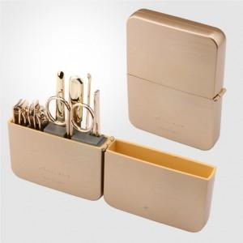

【상세/제작정보】 | <p><span style="font-size: 14pt;">* 손톱깍이 지렛대 디자인은 변경될 수 있습니다</span></p><p>&nbsp;</p><br>* 세계적인 손톱깍이 브랜드 쓰리쎄븐(777) 정품으로 구성된 세트입니다.

【인쇄/포장옵션】 | 실크 / 포장지포장

【공급단가】 | 수량 | 30~ | 100~ | 300~ | 500~ | 1,000~
*VAT별도 | 단가 | 19,600원 | 18,300원 | 17,600원 | 17,300원 | 17,000원

【상품 URL】 | https://www.synergygift.co.kr:443/src/goods_detail.php?gdno=38971

